XX1-0001
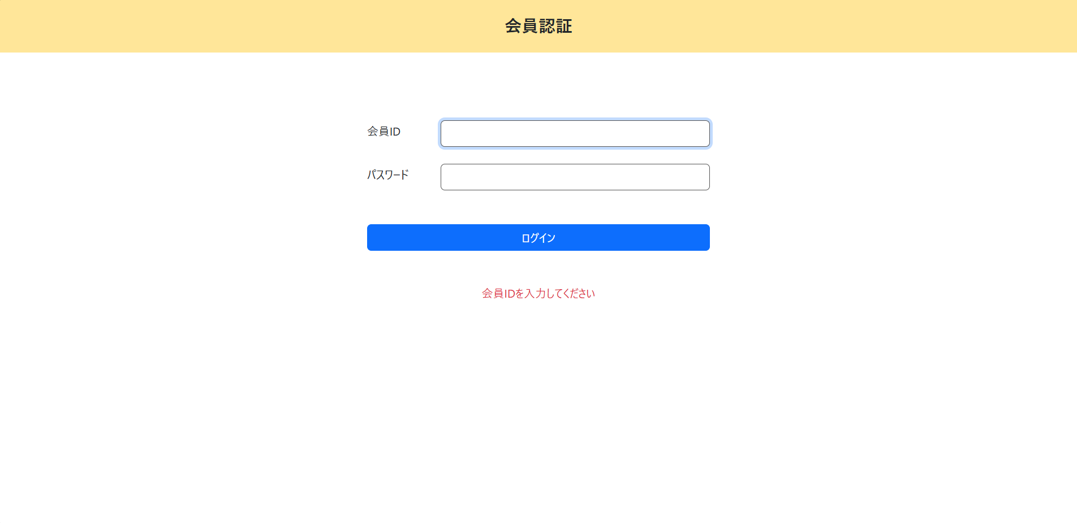
会員情報入力チェック

＜チェック条件＞
1) | 会員情報入力欄
 | ① | 会員ID： | 未入力

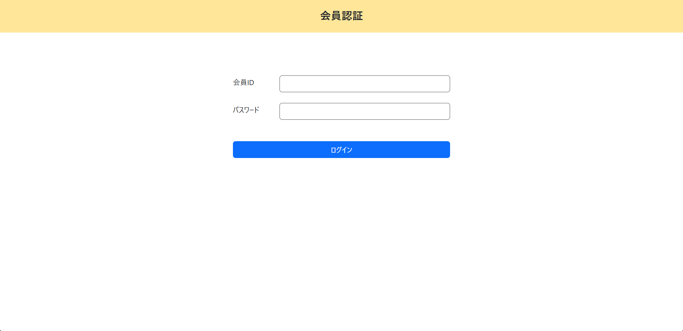

＜確認内容＞
1) | 画面に表示されていることを確認
 | ① | 会員IDを入力してください

2) | 会員情報入力フォームを確認
 | ① | 会員IDにカーソルがセット

XX1-0002
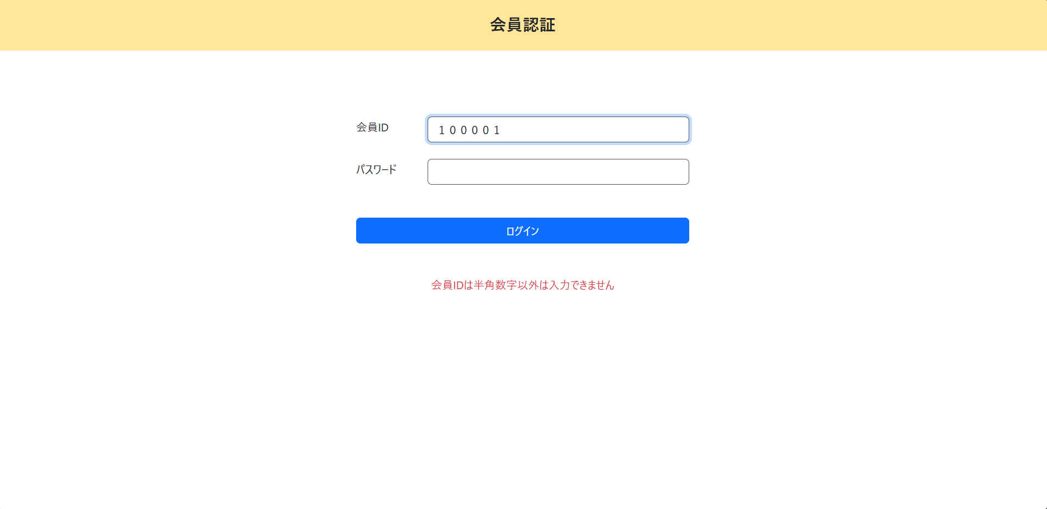
会員情報入力チェック

＜チェック条件＞
1) | 会員情報入力欄
 | ① | 会員ID： | 半角数字以外 | １００００１

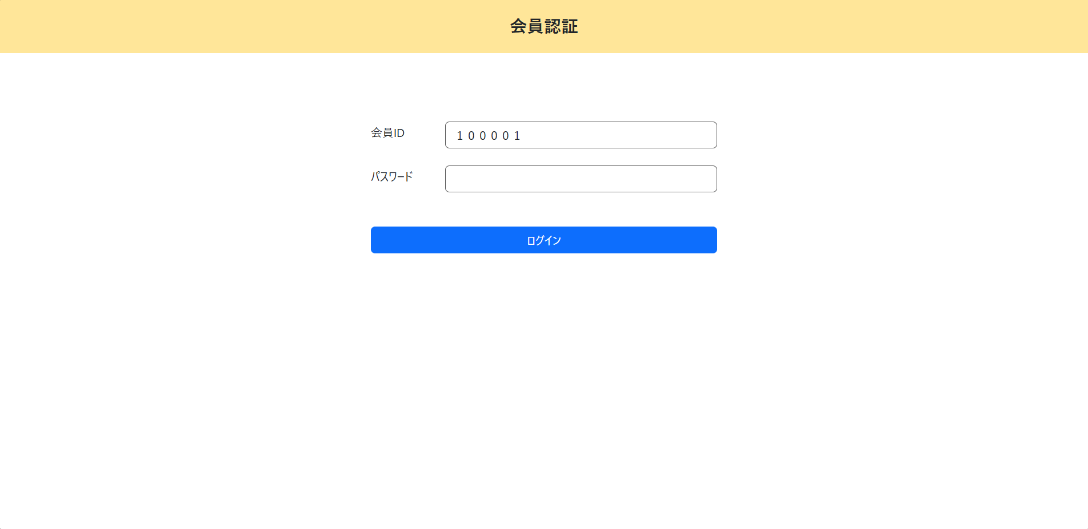

＜確認内容＞
1) | 画面に表示されていることを確認
 | ① | 会員IDは半角数字以外は入力できません

2) | 会員情報入力フォームを確認
 | ① | 会員IDにカーソルがセット

XX1-0003
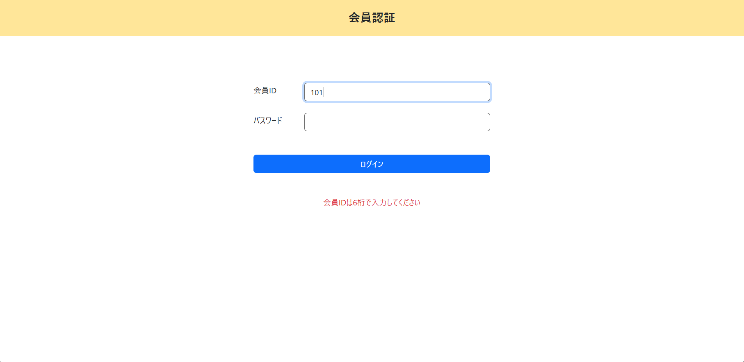
会員情報入力チェック

＜チェック条件＞
1) | 会員情報入力欄
 | ① | 会員ID： | 6桁でない半角数字 | 101

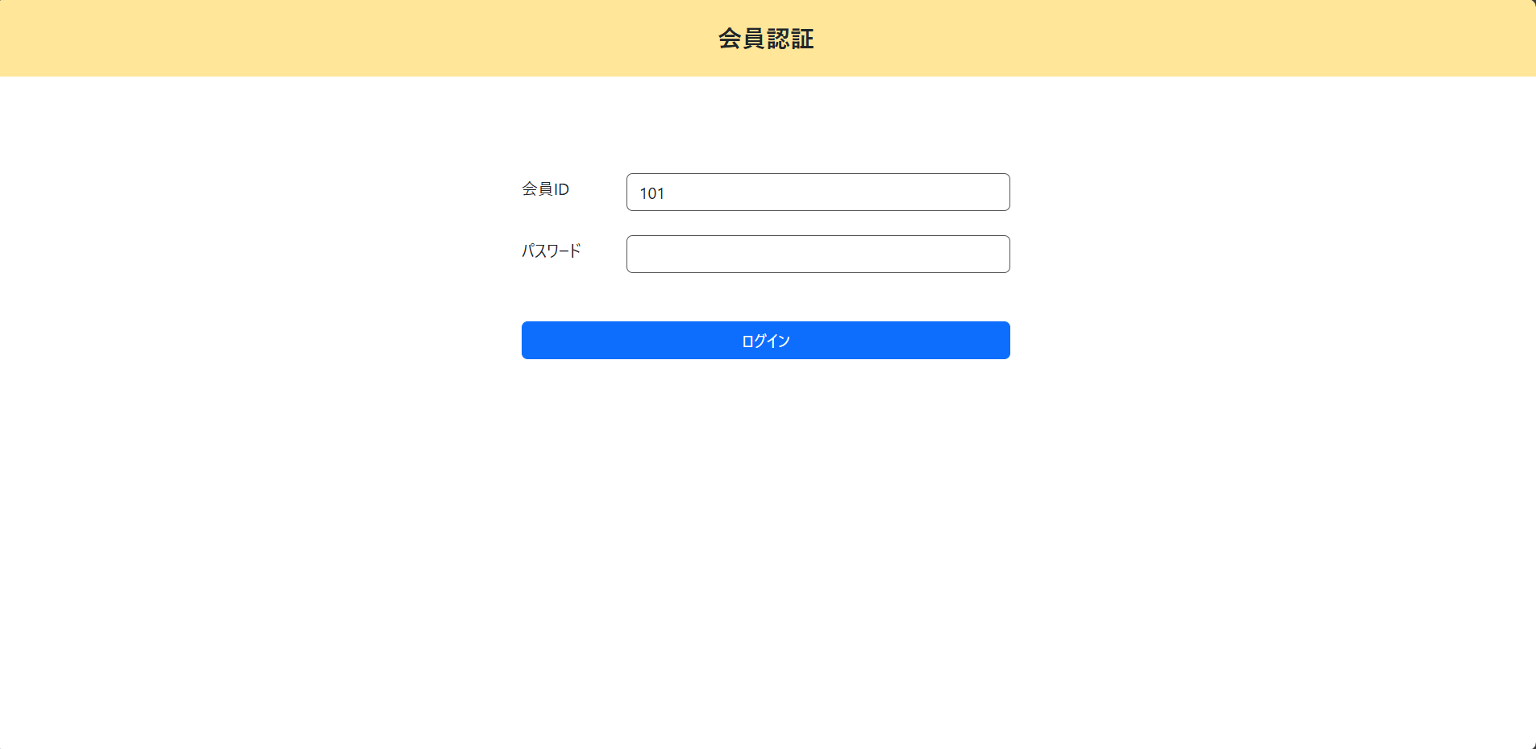

＜確認内容＞
1) | 画面に表示されていることを確認
 | ① | 会員IDは6桁で入力してください

2) | 会員情報入力フォームを確認
 | ① | 会員IDにカーソルがセット

XX1-0004
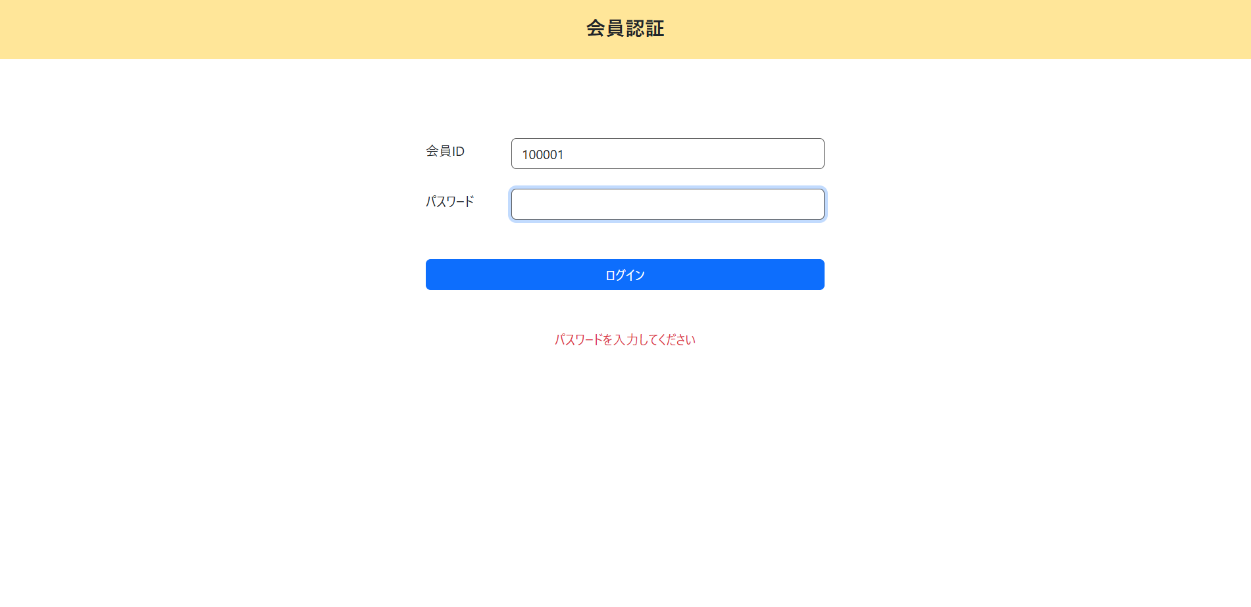
会員情報入力チェック

＜チェック条件＞
1) | 会員情報入力欄
 | ① | 会員ID： | 6桁の半角数字 | 100001
 | ② | パスワード： | 未入力

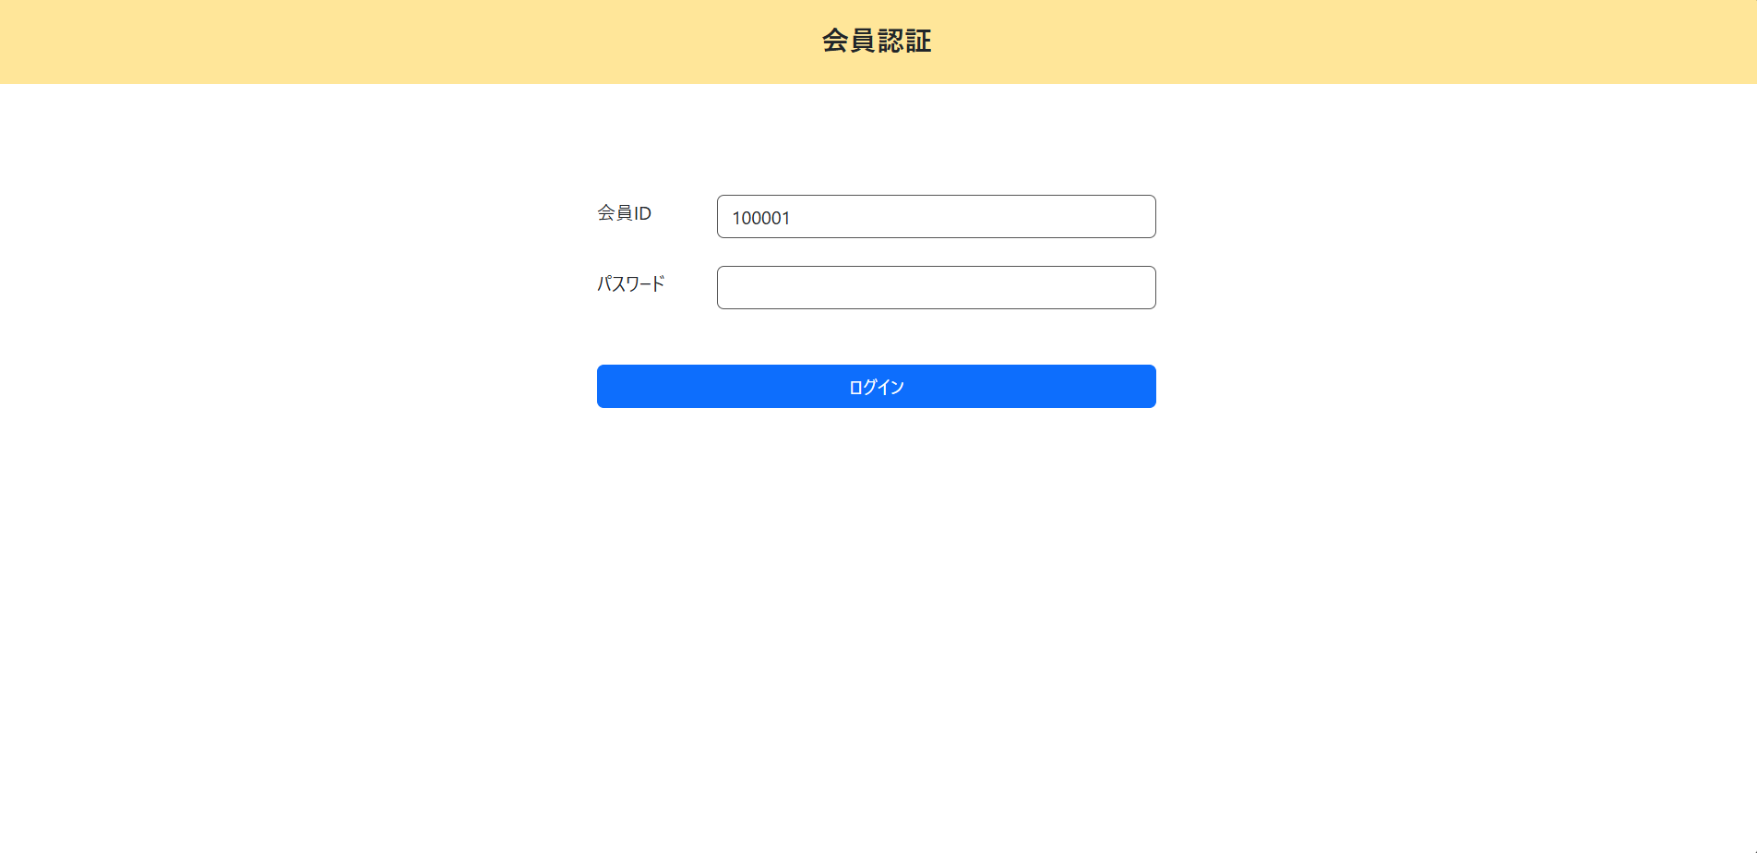

＜確認内容＞
1) | 画面に表示されていることを確認
 | ① | パスワードを入力してください

2) | 会員情報入力フォームを確認
 | ① | パスワードにカーソルがセット

XX1-0005
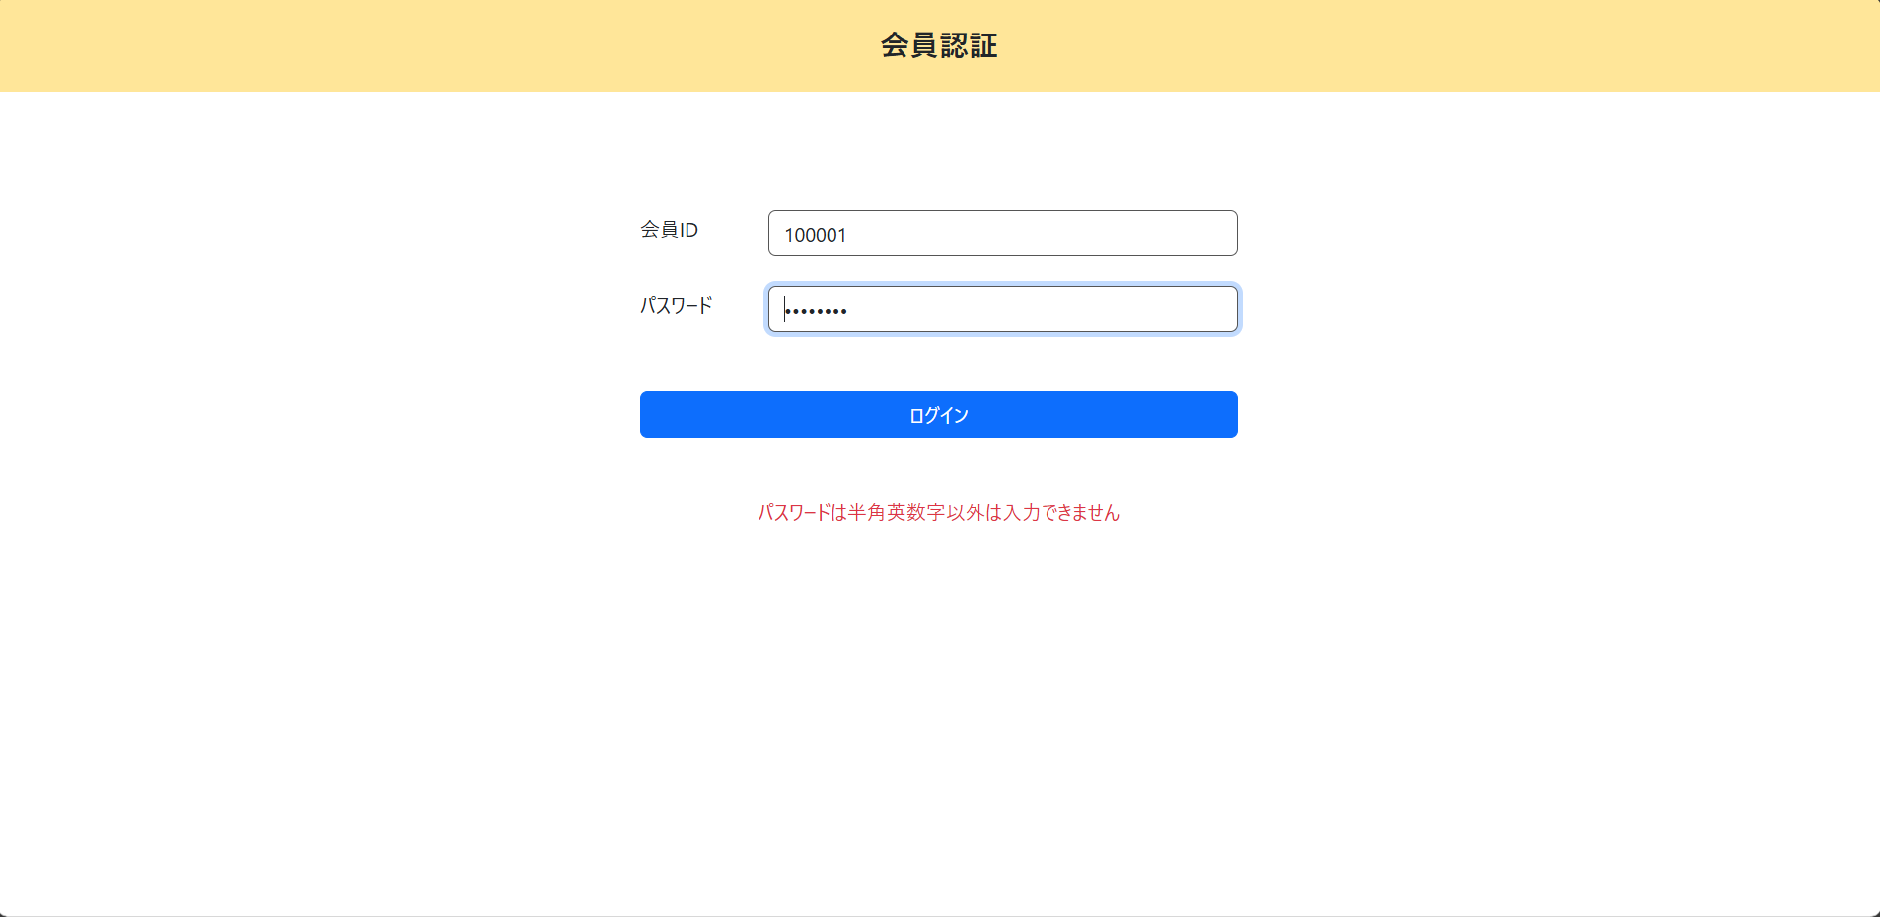
会員情報入力チェック

＜チェック条件＞
1) | 会員情報入力欄
 | ① | 会員ID： | 6桁の半角数字 | 100001
 | ② | パスワード： | 半角英数字以外 | ｐａｓｓｗｏｒｄ

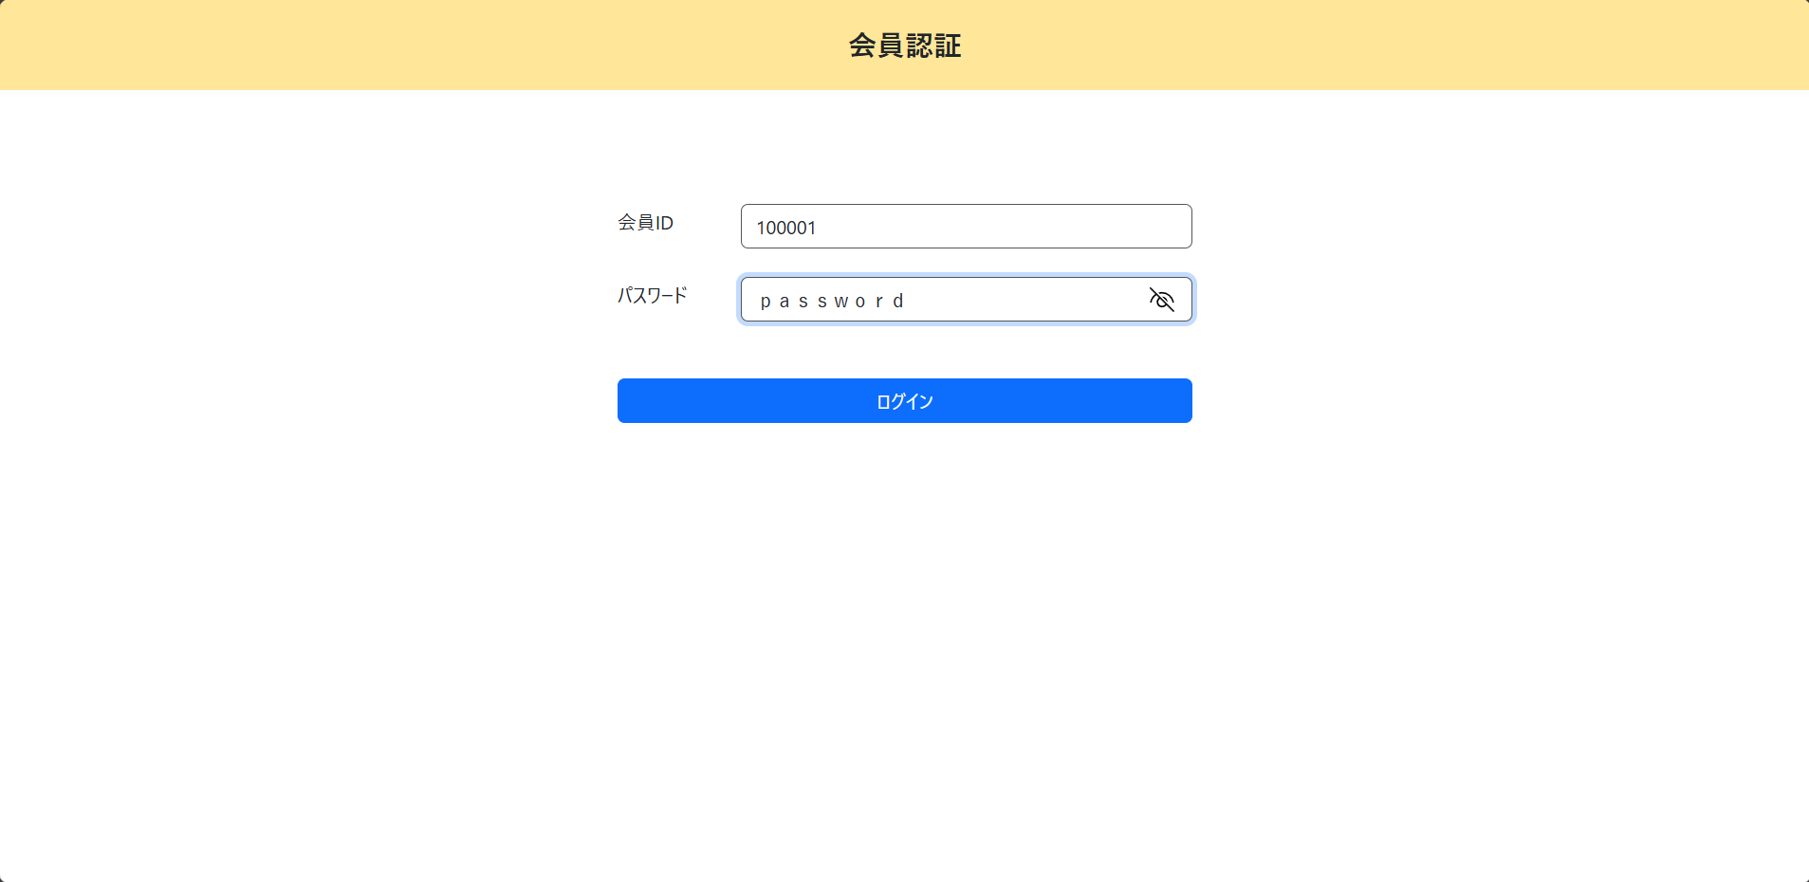

＜確認内容＞
1) | 画面に表示されていることを確認
 | ① | パスワードは半角英数字以外は入力できません

2) | 会員情報入力フォームを確認
 | ① | パスワードにカーソルがセット

XX1-0006
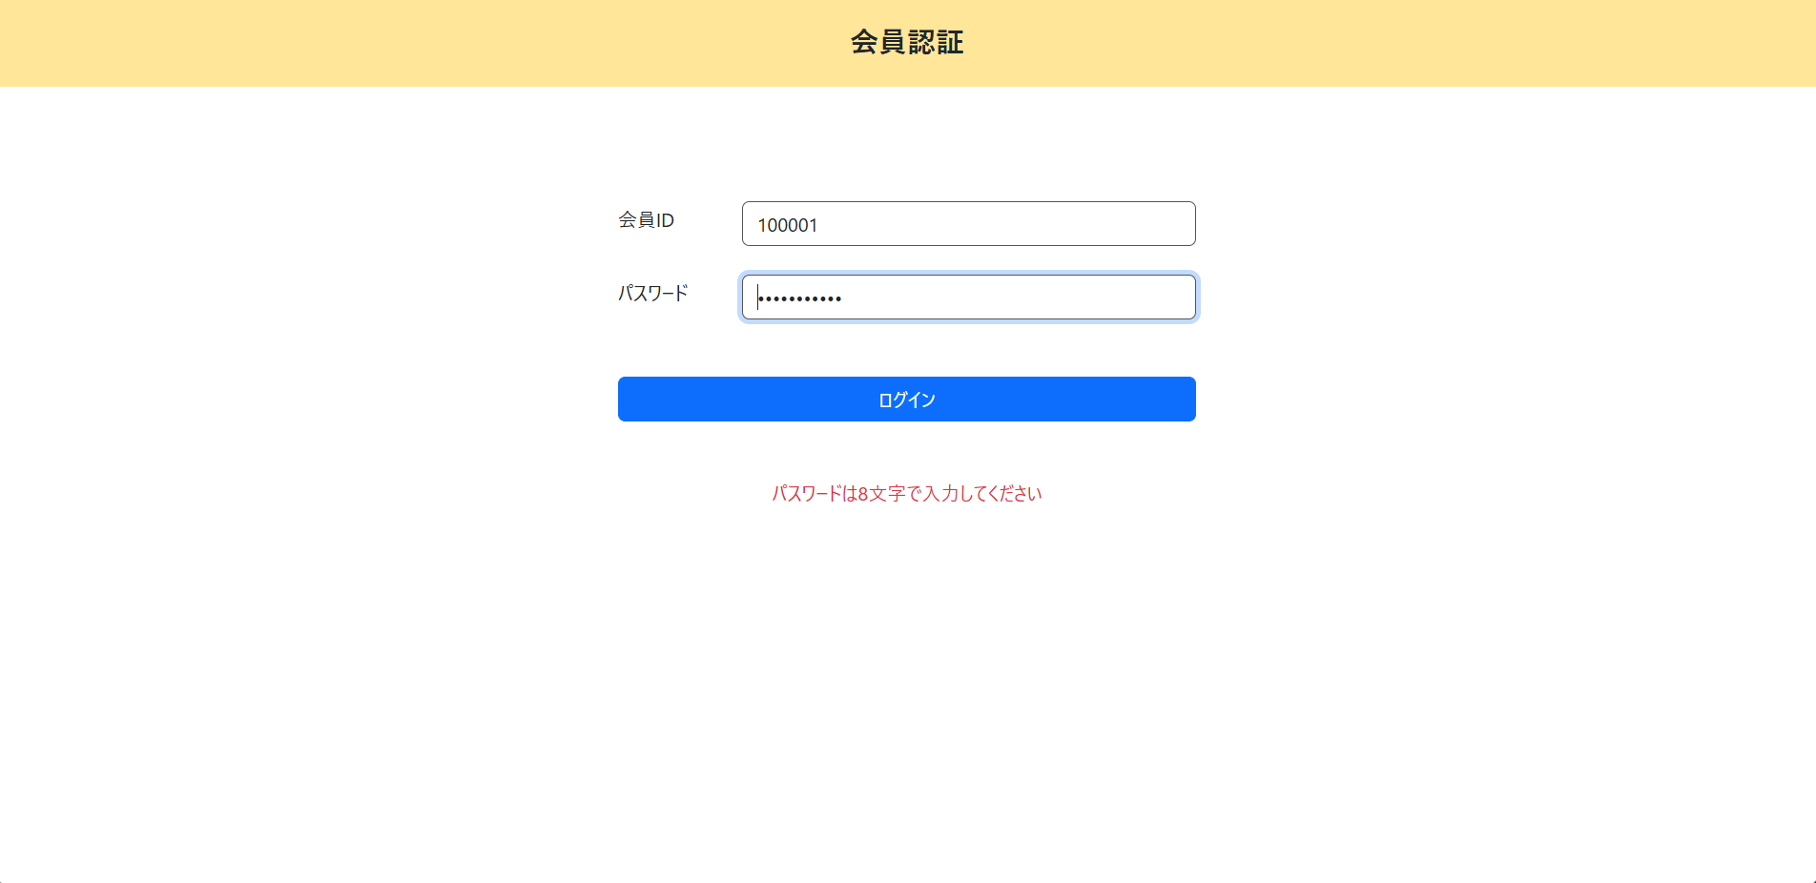
会員情報入力チェック

＜チェック条件＞
1) | 会員情報入力欄
 | ① | 会員ID： | 6桁の半角数字 | 100001
 | ② | パスワード： | 8文字でない半角英数字 | password123

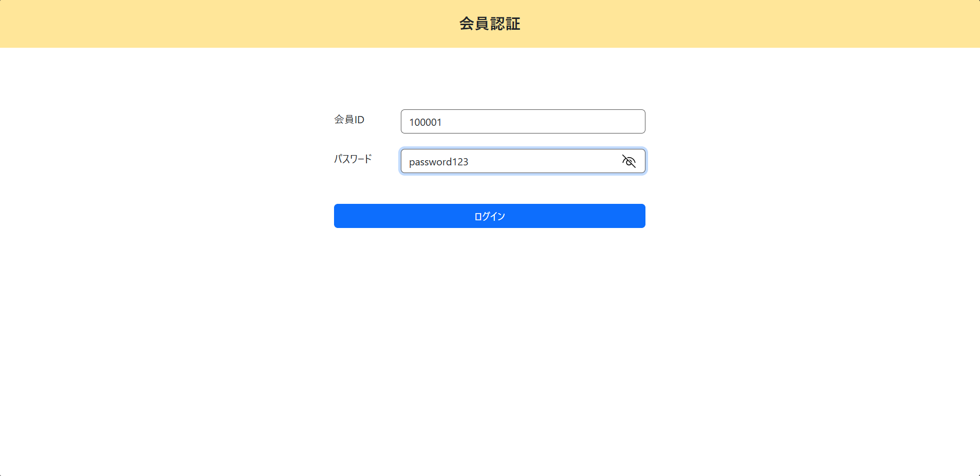

＜確認内容＞
1) | 画面に表示されていることを確認
 | ① | パスワードは8文字で入力してください

2) | 会員情報入力フォームを確認
 | ① | パスワードにカーソルがセット

XX1-0007
会員情報入力チェック

＜チェック条件＞
1) | 会員情報入力欄
 | ① | 会員ID： | 6桁の半角数字 | 100001
 | ② | パスワード： | 8文字の半角英数字 | password

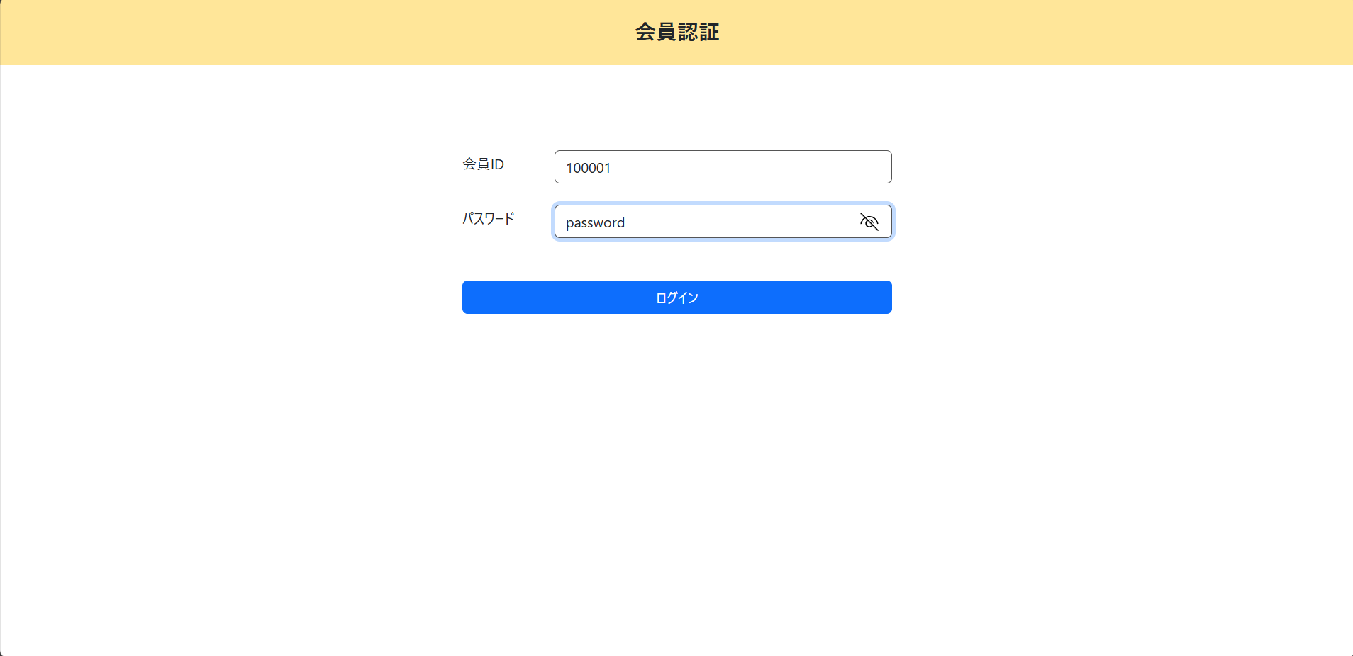

＜確認内容＞
1) | 次の処理へ進む
 | → | ログイン処理

XX1-0008
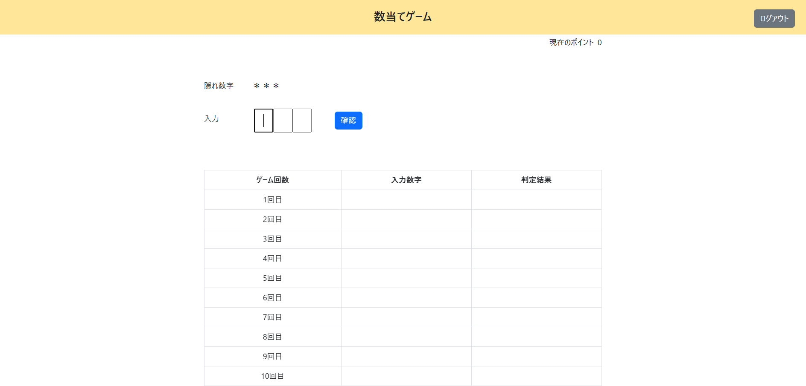
ログイン処理

＜チェック条件＞
1) | 会員情報テーブル検索結果
 | ① | 件数 | ： | 1件 | 会員ID = 100001, パスワード = password

＜確認内容＞
1) | 数当てゲーム実行処理に遷移する

XX1-0009
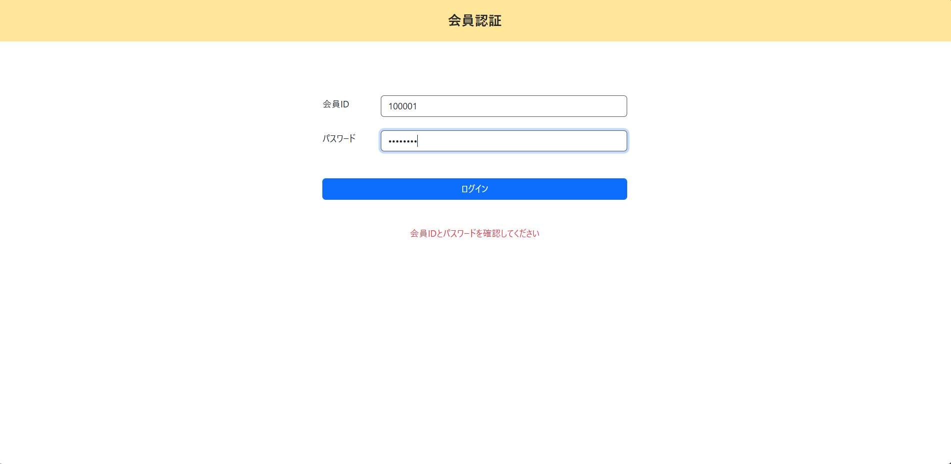
ログイン処理

＜チェック条件＞
1) | 会員情報テーブル検索結果
 | ① | 件数 | ： | 0件 | 会員ID = 100001, パスワード = dummypas

＜確認内容＞
1) | 画面に表示されていることを確認
 | ① | 会員IDとパスワードを確認してください

2) | 会員情報入力フォームを確認
 | ① | パスワードにカーソルがセット

XX1-0010
ログイン処理

＜チェック条件＞
1) | データベース接続結果 |  |  | ： | 失敗

＜確認内容＞
1) | 画面に表示されていることを確認
 | ① | システムエラーが発生しました

2) | 会員情報入力フォームを確認
 | ① | パスワードにカーソルがセット

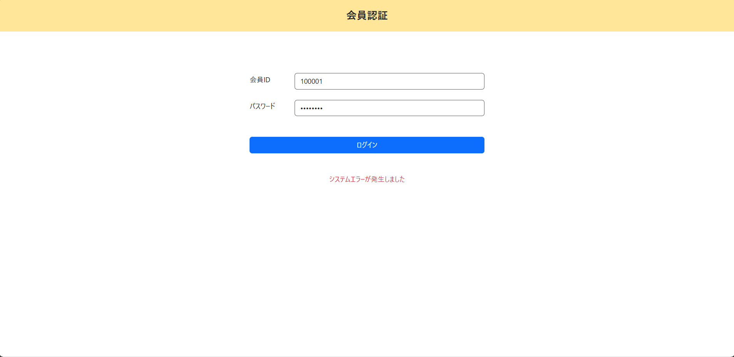

 | 3) | ログに出力されていることを確認
 |  | ① | データベースの接続に失敗しました

XX1-0012
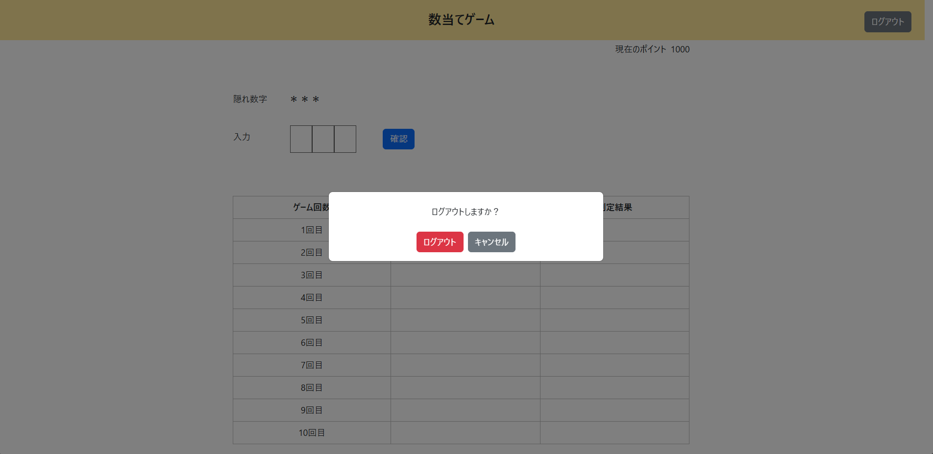
ログアウト処理

＜チェック条件＞
1) | 画面のボタンを押下 |  | ： | ログアウト



＜確認内容＞
1) | ダイアログに表示されていることを確認
 | ① | ログアウトしますか？
 | ② | ボタン | ： | ログアウト
 |  |  | ： | キャンセル

XX1-0013
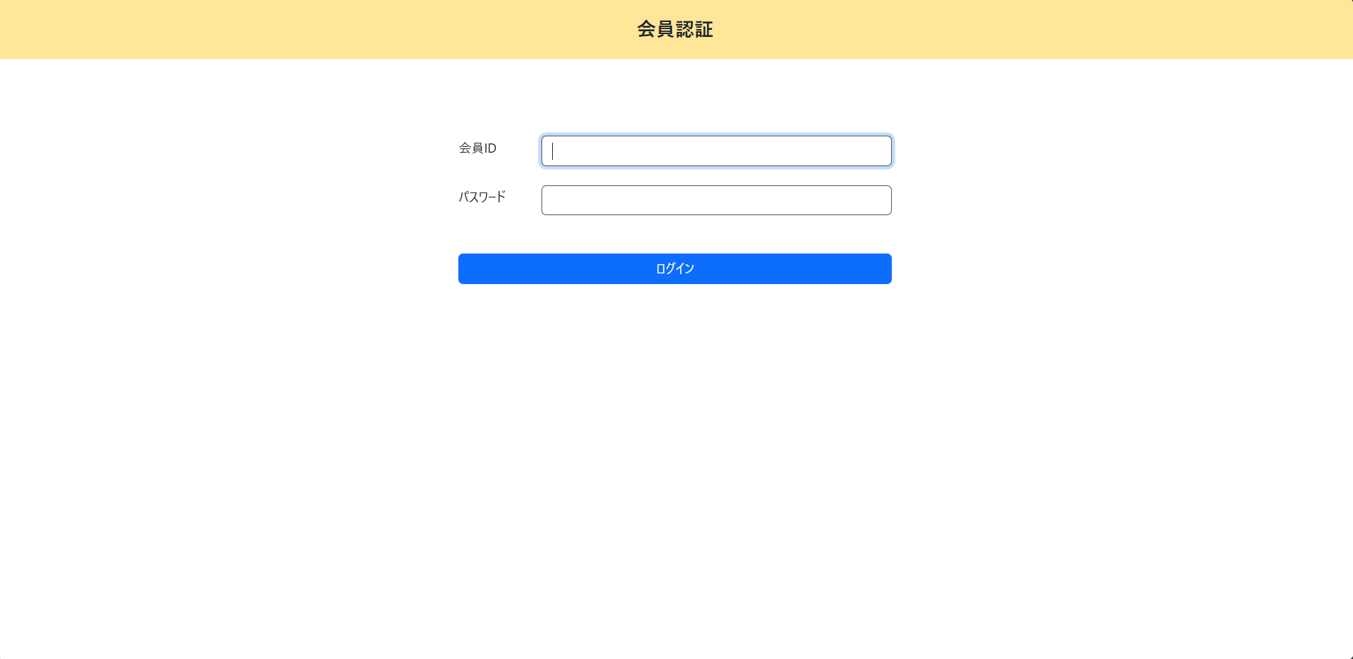
ログアウト処理

＜チェック条件＞
1) | ダイアログのボタンを押下 | ： | ログアウト

＜確認内容＞
1) | セッション情報が削除されていることを確認

2) | ログイン画面に遷移する

XX1-0014

ログアウト処理

＜チェック条件＞
1) | ダイアログのボタンを押下 | ： | キャンセル

＜確認内容＞
1) | 数当てゲーム画面に戻る

